Unser Tipp

Werde erfolgreicher mit dem Unternehmerheld!

Dank unserer Online-Lösung Unternehmerheld planst du besser, gründest effizienter und
dein Unternehmen wächst nachhaltiger und erfolgreicher.

 | 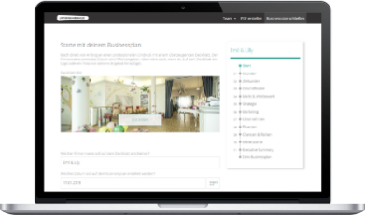 | 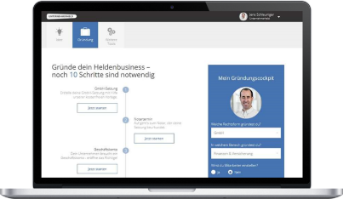 | 

 | Business- & Finanzplan | Gründungscockpit | Buchhaltung
 | Erstelle deinen bankfähigen | Lass dir deine individuellen | Erstelle Angebote & Rechnungen.
 | Businessplan und Finanzplan | Gründungsschritte zusammen- | Deine Buchhaltung macht sich
 | innert kürzester Zeit selbst | stellen und spare Zeit & Geld | dabei wie von selbst!
Mehr erfahren
Mehr erfahren
Mehr erfahren

 | >> Hier geht es weiter mit dem Tool

Marktanteilsberechnung
Absolute Marktanteile
Marktvolumen
Gesamtstückzahl | 1,000
Durchschnittspreis pro Einheit | 15 €
Marktvolumen | 15,000 €
Wettbewerber | Absatz (Stck) | Umsatz (€) | Marktanteil (%)
Wettbewerber 1 | 300 | 4,500.00 € | 30%
Wettbewerber 2 | 120 | 1,800.00 € | 12%
Wettbewerber 3 | 90 | 1,350.00 € | 9%
Wettbewerber 4 | 80 | 1,200.00 € | 8%
Wettbewerber 5 | 90 | 1,350.00 € | 9%
übriger Markt | 270 | 4,050.00 € | 27%
Eigenes Unternehmen | 50 | 750.00 € | 5%

Relativer Marktanteil
Absolute Marktanteile
 | Absatz (Stck) | Umsatz (€) | Marktanteil (%)
Größter Wettbewerber | 300 | 4,500.00 € | 30%
Eigenes Unternehmen | 50 | 750.00 € | 5%
übriger Markt | 650 | 9,750.00 € | 65%

 | Relativer Marktanteil
Eigenes Unternehmen | 17%
Größter Wettbewerber | 100%

Schritt 1: Ermitteln Sie das Volumen des für Sie relevanten Markte
Schritt 2: Ermitteln bzw. schätzen Sie Absätze und Umsätze der 5 wichtigsten Konkurrenten
Nun berechnet das Tool absolute und relative Marktanteile
Schritt 3: Entwickeln Sie Strategien, Ihren Marktanteil zu erhöhen

